工作表2
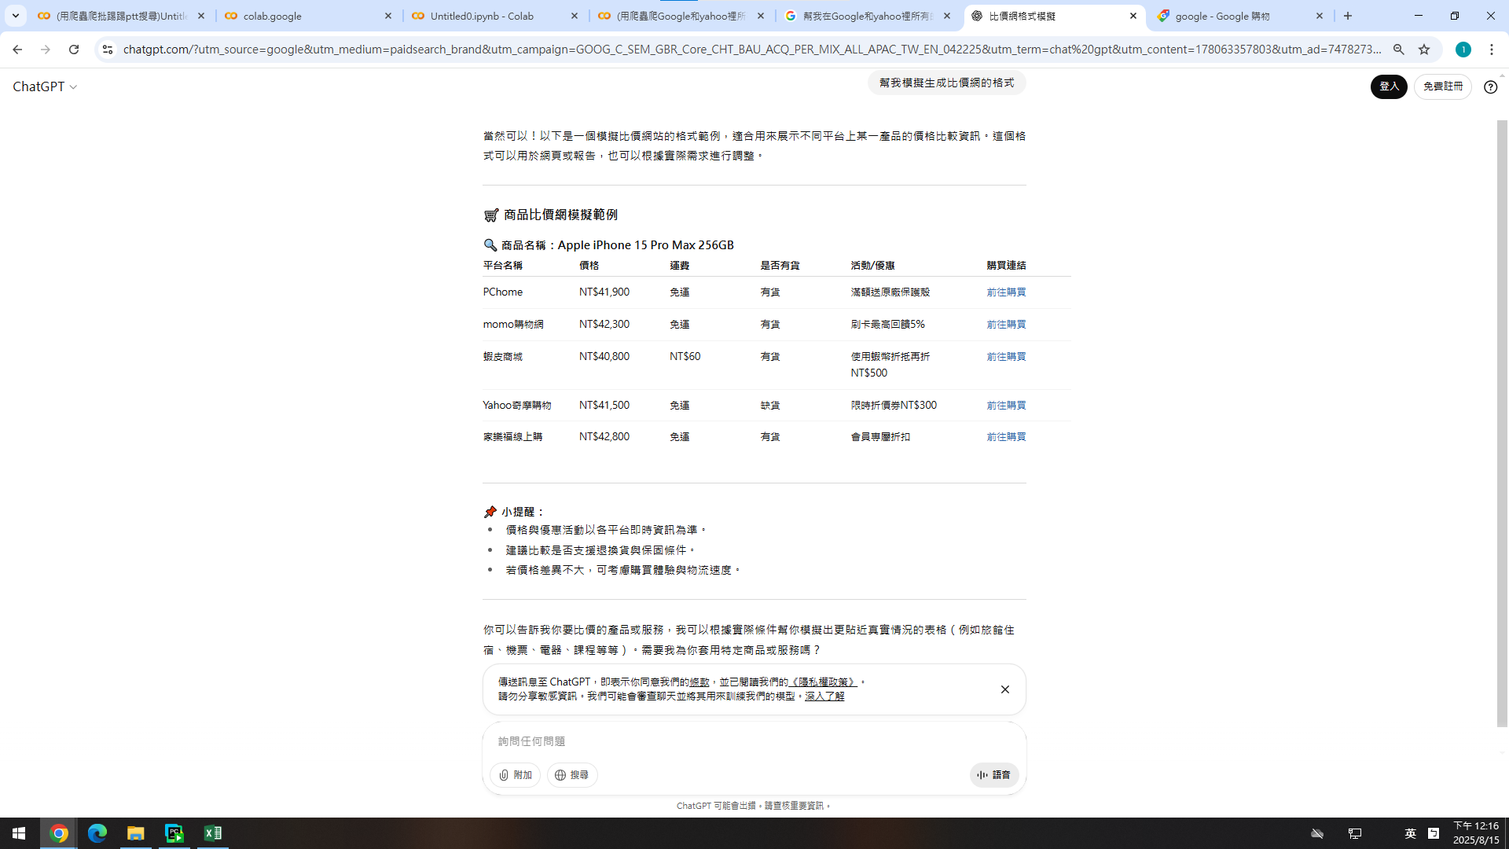
https://chatgpt.com/?utm_source=google&utm_medium=paidsearch_brand&utm_campaign=GOOG_C_SEM_GBR_Core_CHT_BAU_ACQ_PER_MIX_ALL_APAC_TW_EN_042225&utm_term=chat%20gpt&utm_content=178063357803&utm_ad=747827310693&utm_match=e&gad_source=1&gad_campaignid=22472172890&gbraid=0AAAAA-IW-UWQOmdoC3WnFxPRtJ4PnSQbF&gclid=CjwKCAjwkvbEBhApEiwAKUz6-xnFoqln6J7ax_Ag-MY8m3Xbp1NVELDKfhIM2yZOo7wbxdDM40plIBoCrMgQAvD_BwE

